AMAZON方形挂牌
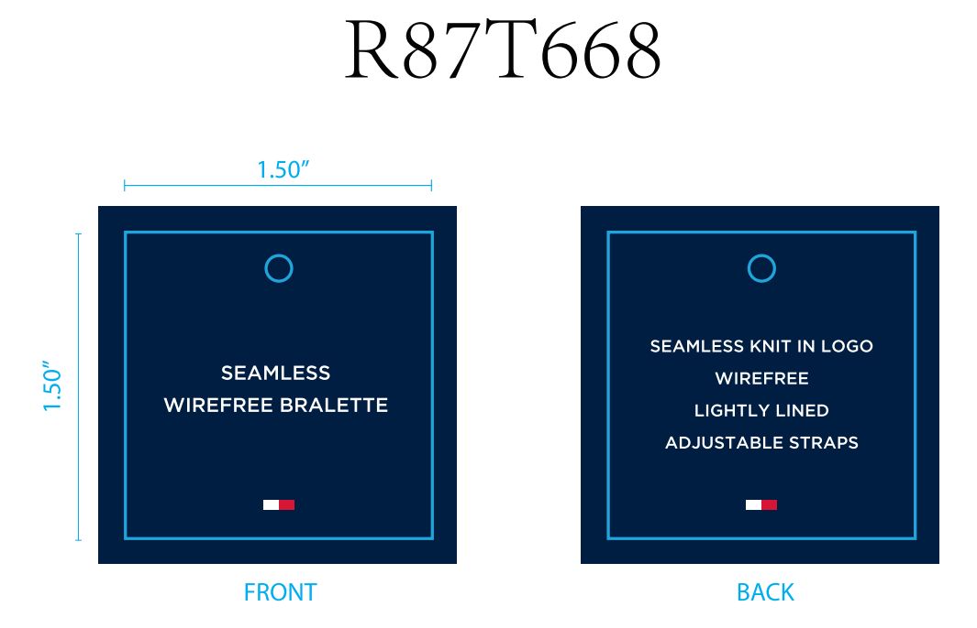
生产单号 | 款号 | 品名描述 | 颜色 | 颜色代码 | 颜色名称 | 尺码 | UPC#条形码 | 方形挂牌订量
1240445 | R87T668 | 2PK SMLS KNIT BRLTE | HTHRGRY/SKYCPTN | 724 | 麻灰 深青 | S | 196258921867 | 70
 |  |  |  |  |  | M | 196258921850 | 70
 |  |  |  |  |  | L | 196258921843 | 70
 |  |  |  |  |  | XL | 196258921874 | 70
 |  |  | BRIGHTWHITE/BLK | 814 | 漂白 黑色 | S | 198271517058 | 70
 |  |  |  |  |  | M | 198271517041 | 80
 |  |  |  |  |  | L | 198271517034 | 80
 |  |  |  |  |  | XL | 198271517065 | 70
 |  |  |  |  | 合计： |  |  | 580

